Sheet1
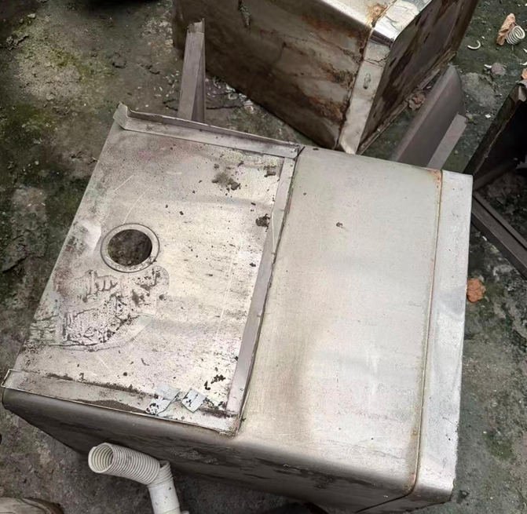
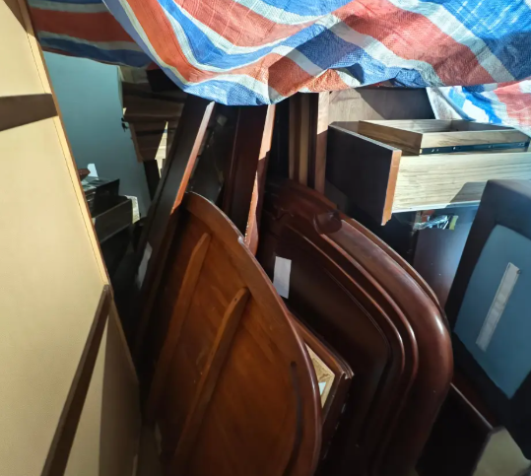
设备编号 | 设备名称 | 数量 | 数量单位 | 估重-kg
AAZ067 | 办公室成套家居用品 | 1 | 件 | 75
AAZ012 | 小冰箱 | 1 | 件 | 4
AAZ024 | 消毒柜 | 1 | 件 | 0.5
AAZ020 | 小冰箱 | 1 | 件 | 65
AAZ027 | 消毒柜 | 1 | 件 | 2.5
AAZ058 | 即热式恒温电热水器 | 1 | 件 | 0.25
AAZ015 | 小冰箱 | 1 | 件 | 55
AAZ038 | 消毒柜 | 1 | 件 | 0.5
AAZ056 | 即热式恒温电热水器 | 1 | 件 | 0.25
AAZ039 | 消毒柜 | 1 | 件 | 0.5
AAZ018 | 小冰箱 | 1 | 件 | 2
AAZ043 | 消毒柜 | 1 | 件 | 2.5
AAZ041 | 消毒柜 | 1 | 件 | 0.5
AAZ059 | 即热式恒温电热水器 | 1 | 件 | 0.25
AAZ025 | 消毒柜 | 1 | 件 | 0.5
AAZ040 | 消毒柜 | 1 | 件 | 2.5
AAZ019 | 小冰箱 | 1 | 件 | 2
AAZ052 | 消毒柜 | 1 | 件 | 2.5
AAZ049 | 消毒柜 | 1 | 件 | 2.5
AAZ011 | 小冰箱 | 1 | 件 | 12.5
AAZ044 | 消毒柜 | 1 | 件 | 0.5
AAZ063 | 即热式恒温电热水器 | 1 | 件 | 0.25
AAZ055 | 消毒柜 | 1 | 件 | 0.5
AAZ029 | 消毒柜 | 1 | 件 | 0.5
AAZ035 | 消毒柜 | 1 | 件 | 2.5
AAZ034 | 消毒柜 | 1 | 件 | 2.5
AAZ046 | 消毒柜 | 1 | 件 | 0.5
AAZ021 | 消毒柜 | 1 | 件 | 0.5
AAZ068 | 办公室成套家居用品 | 1 | 件 | 75
AAZ036 | 消毒柜 | 1 | 件 | 0.5
AAZ033 | 消毒柜 | 1 | 件 | 2.5
AAZ065 | 即热式恒温电热水器 | 1 | 件 | 0.25
AAZ060 | 即热式恒温电热水器 | 1 | 件 | 0.25
AAZ047 | 消毒柜 | 1 | 件 | 2.5
AAZ062 | 即热式恒温电热水器 | 1 | 件 | 0.25
AAZ061 | 即热式恒温电热水器 | 1 | 件 | 0.25
AAZ045 | 消毒柜 | 1 | 件 | 0.5
AAZ023 | 消毒柜 | 1 | 件 | 2.5
AAZ053 | 消毒柜 | 1 | 件 | 0.5
AAZ014 | 小冰箱 | 1 | 件 | 2
AAZ013 | 小冰箱 | 1 | 件 | 12.5
AAZ051 | 消毒柜 | 1 | 件 | 2.5
AAZ064 | 即热式恒温电热水器 | 1 | 件 | 0.25
AAZ031 | 消毒柜 | 1 | 件 | 0.5
AAZ030 | 消毒柜 | 1 | 件 | 0.5
AAZ032 | 消毒柜 | 1 | 件 | 0.5
AAZ054 | 消毒柜 | 1 | 件 | 0.5
AAZ050 | 消毒柜 | 1 | 件 | 2.5
AAZ042 | 消毒柜 | 1 | 件 | 0.5
AAZ028 | 消毒柜 | 1 | 件 | 0.5
AAZ057 | 即热式恒温电热水器 | 1 | 件 | 0.25
AAZ048 | 消毒柜 | 1 | 件 | 2.5
AAZ022 | 消毒柜 | 1 | 件 | 0.5
AAK012 | 商用空调 | 1 | 件 | 65
AAZ066 | 办公室成套家居用品 | 1 | 件 | 75
AAZ016 | 小冰箱 | 1 | 件 | 2
AAZ037 | 消毒柜 | 1 | 件 | 2.5
AAZ026 | 消毒柜 | 1 | 件 | 0.5
AAZ017 | 小冰箱 | 1 | 件 | 2

